Excel 2019
Excel 2019
Интерфейс, основные понятия, элементы управления, приёмы работы.

Интерфейс Excel
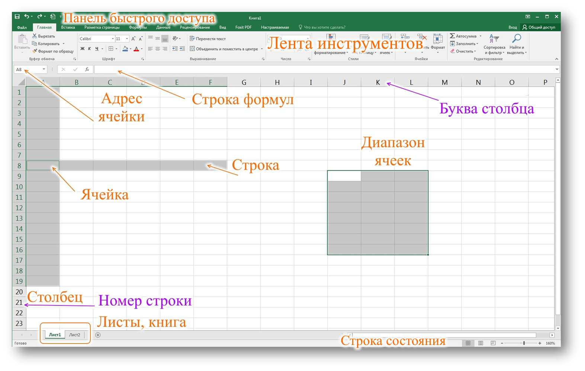

Книга
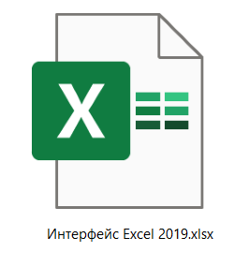

Контекстное меню в Excel
Рост
 | 1
 | 2
 | 3

Лента инструментов
Лента инструментов

Файл
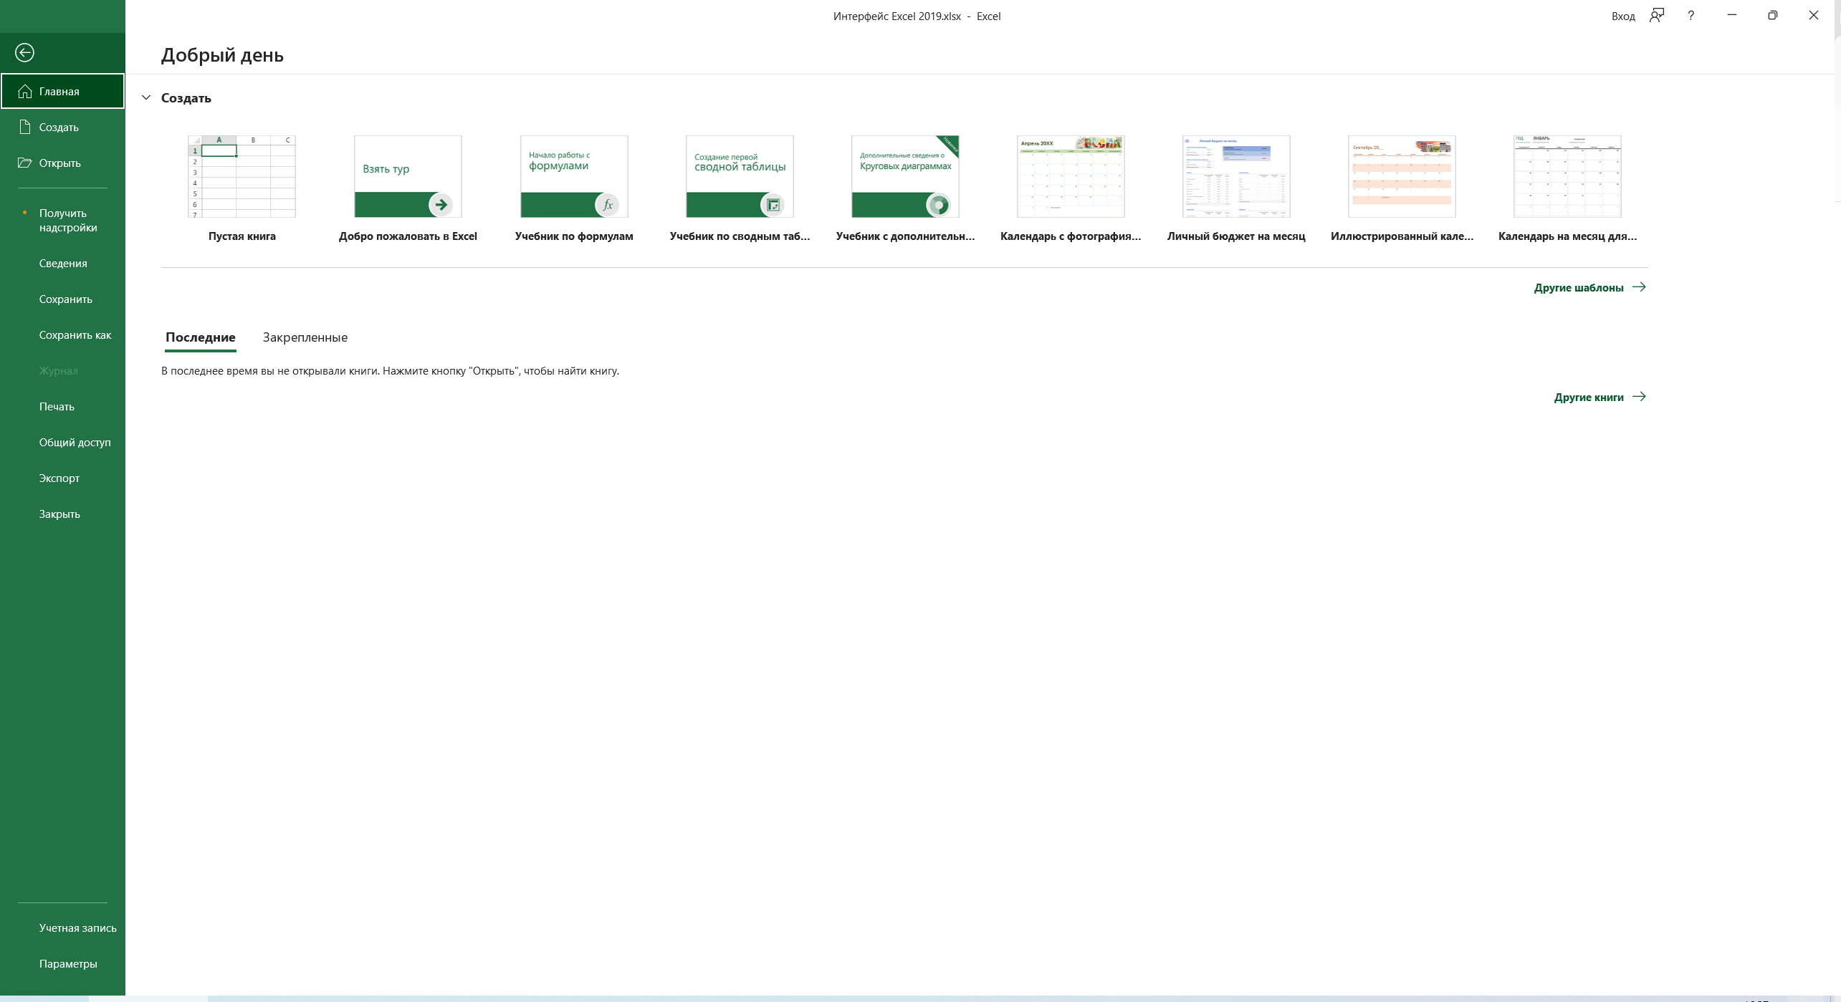

Контакты
Контакты:
Site: ikt1367.ru
YouTube: https://youtube.com/@ikt1367/playlists
RuTube: https://rutube.ru/channel/34716050/playlists
E-mail: YSAniskin@gmail.com
С Уважением, Ярослав Сергеевич

